Sheet1
序号 | 图片 | 备注 | 个数 | 国际单号 | 邮编 | 收件地址 | 收件人名字 | 电话 | 日本邮局单号 | 重量
fukuya-store-10000025 |  | 黄色 サイズ：M | 1 |  | 4371604 | 静岡県御前崎市佐倉1934ー2 | 八木玉枝 | 0537862313 | 628490260694
fukuya-store-10000041 |  | 蓝色 206款 サイズ：[32] | １ |  | 8050068 | 福岡県北九州市八幡東区桃園１-７-３０ | 小川豊美 | 0936716171 | 628490260672
10011570 |  | 米白 サイズ：M 発送について：翌日発送可能 | 1 |  | 2320072 | 神奈川県横浜市南区永田東3-17-34-104 | 矢内 信子 | 09098179775 | 628490260661
10011572 |  | 深蓝 021款 サイズ：[32] 発送について：翌日発送可能 | 1 |  | 101425 | 秋田県秋田市御野場新町1-1-26 | 栗山 智行 | 09086123368 | 628490260650
10011573 |  | 深蓝 021款 サイズ：[32] 発送について：翌日発送可能 | 1 |  | 9200271 | 石川県河北郡内灘町字鶴ケ丘1-291 | 鈴木 昭彦 | 09013925661 | 628490260646
kou-ran-10011578 | 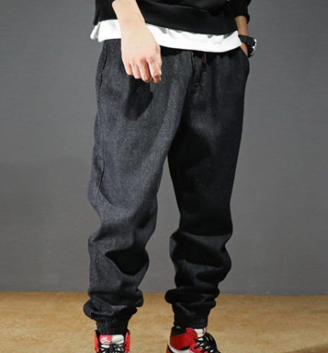 | 黑色 1892款 サイズ：[31] | 1 |  | 5900456 | 大阪府泉南郡熊取町美熊台2-1-6-501 | 森崎 健次 | 09091666268 | 628490260635
kou-ran-10011581 | 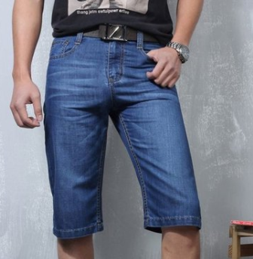 | 蓝色 206款 サイズ：[40] 発送について：翌日発送可能 | 1 |  | 1920902 | 東京都八王子市上野町44-1 レオパレスサンシン302号室 | 遠藤拓也 | 08045054440 | 628490260624
 |  | 蓝色 206款 サイズ：[40] 発送について：翌日発送可能 | 1 |  |  |  |  |  | 628490260613
kou-ran-10011583 |  | 浅蓝 013款 サイズ：[30] 発送にいつて：翌日発送可能 | 1 |  | 3890512 | 長野県東御市滋野乙3297 信濃病院内 | 宮下周 | 07031393077 | 628490260602
kou-ran-10011585 |  | 蓝色 206款 サイズ：[28] 発送について：翌日発送可能 | 1 |  | 4311305 | 静岡県浜松市北区細江町気賀123-1 リーブホソエA-205 | 舩越奈美子 | 09068075217 | 628490260591

